17
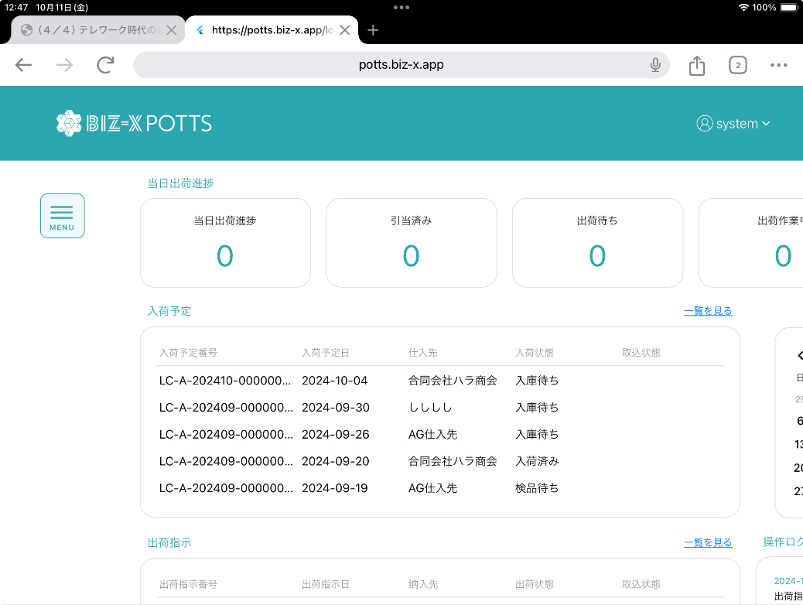
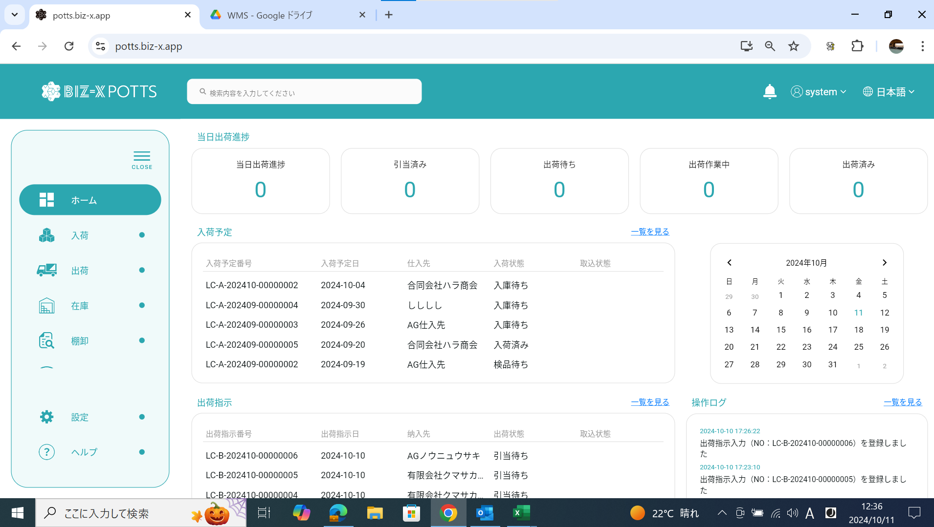
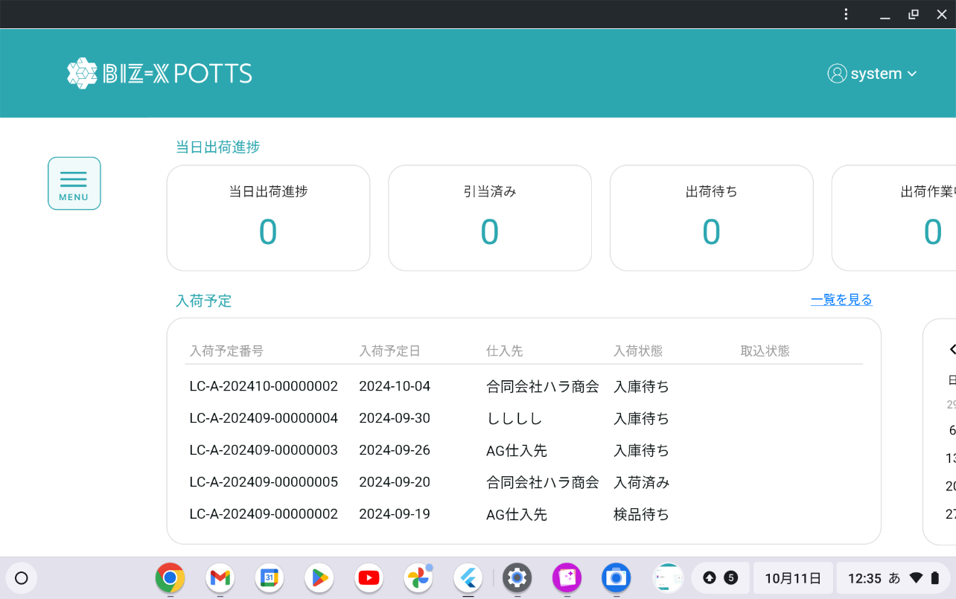

Windows10
Windows10は が ありますが、ChromeOSでは
出ていないです。
ChromeOS128.0.6613.161

同じ日付、時刻です。
念のため、iPad（iPadOS17.7）でも試しましたがChromeOSと同様に出ていないです。

